商品登録書
【商 品 登 録 書】

 | 区分 |  |  | 1 |  | 新規 |  |  |  |  |  |  |  |  |  |  |  |  |  |  |  |  | 提出者 |  |  | 松本 光 |  |  |  |  | 提出日 |  |  | 2016-04-19

 | JAN |  |  |  |  |  |  | メーカー名 |  |  |  |  | 商品名1 |  |  |  |  |  |  |  |  |  | 商品名2 |  |  |  |  |  |  |  | フレーバー |  | 容量 |  |  | 希望小売価格
 | 4971493201716 |  |  |  |  |  |  | オリヒロ |  |  |  |  | NLティー100％ あした葉茶 |  |  |  |  |  |  |  |  |  | - |  |  |  |  |  |  |  | - |  | 26包 |  |  | オープン

 | 商品画像 |  |  |  |  |  |  |  |  |  |  |  |  |  | 大分類CD |  |  |  | 大分類名 |  |  |  |  |  | 棚割CD |  |  | 棚割名 |  |  |  | 中分類CD |  |  | 中分類名
 | 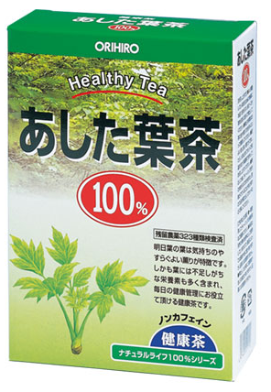 基本画像1枚 |  |  |  |  |  |  |  |  |  |  |  |  |  | 03 |  |  |  | 健康食品 |  |  |  |  |  | 05 |  |  | 茶・エキス |  |  |  | 030501 |  |  | 健康茶・健康酢

 |  |  |  |  |  |  |  |  |  |  |  |  |  |  | 確定商品CD |  |  |  |  |  |  |  |  |  | 030501 |  |  |  |  |  |  | 0007

 |  |  |  |  |  |  |  |  |  |  |  |  |  |  | 催事CD |  |  |  | クーポンCD |  |  |  |  |  |  |  |  |  | TOPICS CD |  |  |  | 中分類ランキングCD
 |  |  |  |  |  |  |  |  |  |  |  |  |  |  | - |  |  |  | - |  |  |  |  |  |  |  |  |  | - |  |  |  | -

 |  |  |  |  |  |  |  |  |  |  |  |  |  |  | 商品特徴
 |  |  |  |  |  |  |  |  |  |  |  |  |  |  | 明日葉の葉は気持ちのやすらぐよい薫りが特徴です。日ごろの健康管理にご利用ください。

 | 使用方法
 | よく沸騰している約500mlの熱湯にい本品1包を入れ、2~3分間を目安に弱火で煮出してください。 煮出す時間はお茶の色や香りでお好みによって調節してください。程よい色と香りがでましたら、火を止めてポットで保温するか冷蔵庫で冷やしてお召し上がりください。 煮出した後、ティーバッグをそのままいれておきますと苦みがでてくることがありますので、必ず取り出してポットなどに移してください。

 | 追加テキスト

 | 購入可能DS |  |  |  |  |  |  |  |  |  | 購入可能EC |  |  |  |  |  |  |  |  |  | お勧めシーズン |  |  |  | 関連リンク商品JAN
 | 1001 | 1002 | 1003 | 1004 | 1005 | 1006 | 1007 | 1008 | 1009 | 1010 | 5001 | 5002 | 5003 | 5004 | 5005 | 5006 | 5007 | 5008 | 5009 | 5010 | SP | SM | A | W | 商品1 |  |  |  |  | 商品2 |  |  |  |  | 商品3
 | - | - | - | - | - | - | - | - | - | - | - | - | - | - | - | - | - | - | - | - | 1 | 1 | 1 | 1 | - |  |  |  |  | - |  |  |  |  | -

 | 写真1 |  | 写真2 |  | 写真3 |  | 写真4 |  |  | 登録日 |  |  |  |  |  |  |  |  | 掲載開始日 |  |  |  |  |  |  |  | 修正日 |  |  |  |  |  | 掲載終了日
 | 1 |  | - |  | - |  | - |  |  | 2016-04-19 |  |  |  |  |  |  |  |  | 即日 |  |  |  |  |  |  |  | - |  |  |  |  |  | -

